Datos
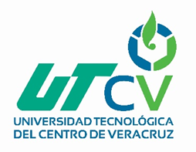 UNIVERSIDAD TECNOLÓGICA DEL CENTRO DE VERACRUZ TECNOLOGÍAS DE LA INFORMACIÓN Y COMUNICACIÓN FORMATO DE BITÁCORA

 | Periodo: | Septiembre - Diciembre 2018
 | Nombre del Profesor: | Nancy Aracely Cruz Ramos
 | Grupo: | 7 ITI MT V-S
 | Materia: | Progamación de Aplicaciones
 | No. De Equipo: | 3
 | Nombre del proyecto: | EXPO PARQUE INTERACTIVO VIRTUAL

 | Integrantes del equipo:
 | 1 | María de los Angeles de la Trinidad Díaz
 | 2 | Mar Iveet Calleja Ortega
 | 3 | Brandon Azael Muciño Santiesteban
 | 4 | Irving Jesús Ramirez Alacio
 | 5 | Arturo Uriel Reyes García
 | 6

